●小工事 ・物品用
 |  |  |  |  |  |  |  |  |  |  |  |  |  |  |  |  |  |  |  |  |  |  |  |  |  |  |  |  |  |  |  |  |  | （小工事・物品用請求書）
請 求 書

 |  | 株式会社 高菱 |  |  |  |  |  |  |  |  |  | 御中 |  |  | 西暦 |  | 年 |  | 月 |  | 日 | 締

小工事、資材で複数行にて請求書を出される場合は「 備考 〔高菱 記入欄 〕 」にご記入下さい
 |  |  |  |  |  |  |  |  |  |  |  |  |  |  |  |  |  |  |  |  |  |  |  | 振込銀行 |  |  |  |  |  |  |  |  | 銀行
 |  |  |  |  |  |  |  |  |  |  |  |  |  | 住所
 |  |  |  |  |  |  |  |  |  |  |  |  |  |  |  |  |  |  |  |  |  |  |  |  |  |  |  |  |  |  | 本・支店
 |  |  |  |  |  |  |  |  |  |  |  |  |  | 取引先名
 |  |  |  |  |  |  |  |  |  |  |  |  |  |  |  |  |  |  |  |  |  |  |  | 口座番号 |  |  |  |  |  |  |  | 当・普
印
請求金額(税込） |  |  |  |  |  |  |  |  |  | 0 |  |  | 円 | 代表者
 |  |  |  |  |  |  |  |  |  |  |  |  |  |  |  |  |  |  |  |  |  |  |  | カナ
 |  |  |  |  |  |  |  |  |  |  |  |  |  | ＴＥＬ |  | － |  | － |  |  |  |  |  | 口座名義

工事番号 |  |  |  |  |  |  |  |  | 月 日 |  | 現場名 |  |  | 内訳明細 |  |  |  |  |  | 単位 | 数量 |  | 単 価 |  | 金 額 |  |  | 備 考〔高菱 記入欄〕
1 | 7 | － | 1 | 1 | － | 0 | 0 | 1 |  |  |  |  |  |  |  |  |  |  |  |  |  |  |  |  |  |  |  |  | GK 17 ○○○○○
 |  |  |  |  |  |  |  |  |  |  |  |  |  |  |  |  |  |  |  |  |  |  |  |  |  |  |  |  | 現金 30％ 手形 70％
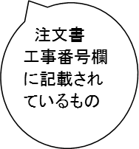
 |  | － |  |  | －

 |  | － |  |  | －

 |  | － |  |  | －

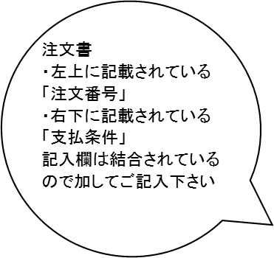
 |  | － |  |  | －

 |  | － |  |  | －

 |  | － |  |  | －

 |  |  |  |  |  |  |  |  |  |  |  |  |  |  |  |  |  |  |  |  |  |  | 小 計 |  |  |  |  | ＊注文番号・支払条件等記入の事
弊社現場担当

 |  |  |  |  |  |  |  |  |  |  |  |  |  |  |  |  |  |  |  |  |  |  | 消費税 |  |  |  |  |  | GK 17 ○○○○○

※太枠内を御記入下さい。 |  |  |  |  |  |  |  |  |  |  |  |  |  |  |  |  |  |  |  |  |  |  |  |  |  |  |  |  | 現金 30％ 手形 70％
※弊社現場担当ごとに提出して下さい。 |  |  |  |  |  |  |  |  |  |  |  |  |  |  |  |  |  |  |  |  |  |  | 合 計
※請求書は、毎月末日締切／翌月5日必着で提出下さい。期限に遅れた場合は、翌月処理となります。
※内訳明細に記入出来ない場合は、別紙明細を添付して下さい。

 |  |  |  |  |  |  |  |  |  |  |  |  |  |  |  |  |  |  |  |  |  |  |  |  |  | 社長 | 専務 | 事務管理部 |  | 部門長 |  | 現場担当

KS-2-2 2016.10

